后台流程类
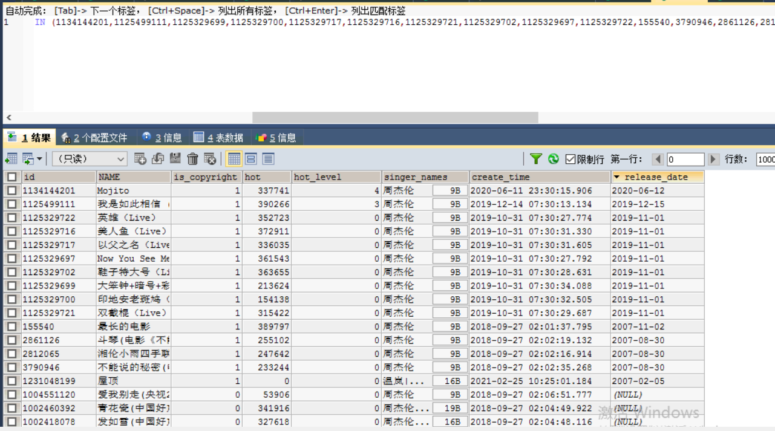
*功能模块 | *功能点 | 子功能1 | 子功能2 | *用例名称 | 用例编号 | *用例级别 | *前置条件 | 测试数据 | *操作步骤 | *预期结果 | *版本号 | 实际测试结果 | 测试时间 | 备注 | 是否已实现自动化 | 测试人员 | 是否冒烟测试用例 | 是否回归测试用例
咪咕音乐3.8.0
 | 配合前端改造
 |  | AM接口指定排序方式
 |  |  | 最新
 |  |  |  | SAM接口支持由产品侧传入排序方式---最新 | mgyy-001 | P1 | 1、系统正常，有全量数据 2、搜索接口正常 | 周杰伦（112，type=0） | 1、SAM接口选择排序方式为最新，test=112，发起请求 2、查看排序结果 | 1、SAM接口选择排序方式为最热，支持由产品侧传入排序方式为最新 2、排序结果最新排序，周杰伦歌曲按照最新规则排序，有版权的在前面，且歌曲发行时间（releaseDate）倒排>creattime倒排 | V3.8.0
 |  |  |  | 有版权的在前面 | mgyy-002 | P1 | 1、系统正常，有全量数据 2、搜索接口正常 |  | 1、SAM接口选择排序方式为最新，test=112，发起请求 2、查看排序结果 | 1、SAM接口选择排序方式为最热，支持由产品侧传入排序方式为最新 2、排序结果最新排序，周杰伦有版权的在前面 | V3.8.0
 |  |  |  | 按照歌曲发行时间（releaseDate）倒排 | mgyy-003 | P1 | 1、系统正常，有全量数据 2、搜索接口正常 |  | 1、SAM接口选择排序方式为最新，test=112，发起请求 2、查看排序结果 | 1、SAM接口选择排序方式为最热，支持由产品侧传入排序方式为最新 2、排序结果最新排序，周杰伦歌曲按照歌曲发行时间（releaseDate）倒排【1134144201,112549111,1125329699,1125329717】 | V3.8.0
 |  |  |  | 按照creattime倒排 | mgyy-004 | P1 | 1、系统正常，有全量数据 2、搜索接口正常 |  | 1、SAM接口选择排序方式为最新，test=112，发起请求 2、查看排序结果 | 1、SAM接口选择排序方式为最热，支持由产品侧传入排序方式为最新 2、排序结果最新排序，周杰伦歌曲按照creattime倒排【第四页排序100141439102、1001416340、1000733385、3907769】 | V3.8.0 | 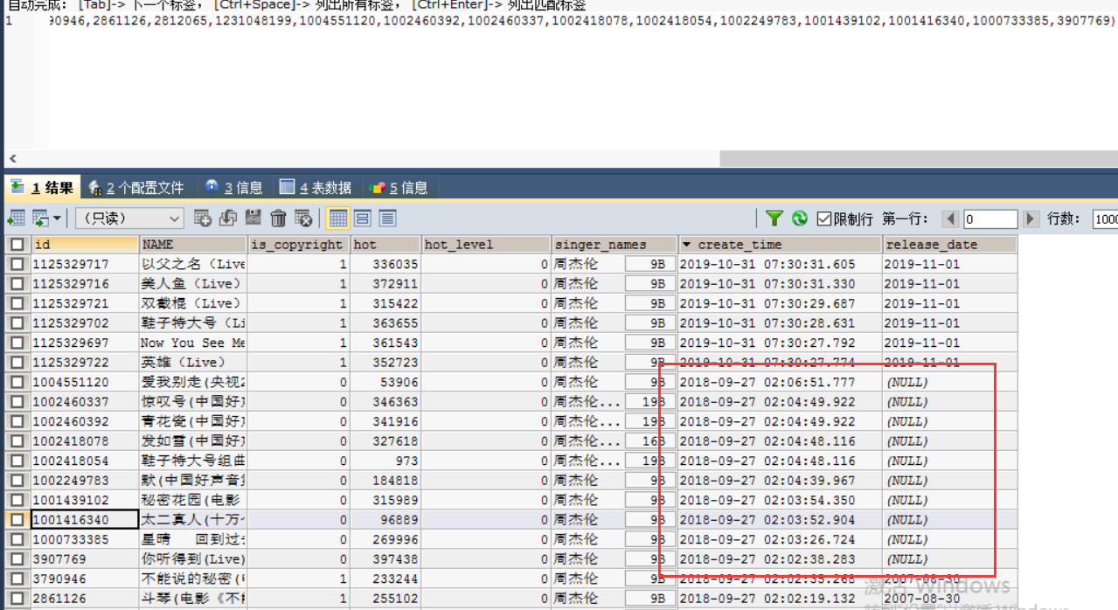
 |  |  | 最热
 |  |  |  | SAM接口支持由产品侧传入排序方式---最热 | mgyy-006 | P1 | 1、系统正常，有全量数据 2、搜索接口正常 3、取前一日搜索量toP1000的歌手以及热歌榜中的歌手（pagesize=12, isSAM为100） |  | 1、SAM接口选择排序方式为最热，test=112，发起请求 2、查看排序结果 | 1、SAM接口选择排序方式为最热，支持由产品侧传入排序方式为最热 2、周杰伦歌曲排序结果按照最热排序 | V3.8.0
 |  |  |  | 歌曲置顶优先取hotlevel=6的歌曲 | mgyy-009 | P1 | 1、系统正常，有全量数据 2、搜索接口正常 3、取前一日搜索量toP1000的歌手以及热歌榜中的歌手（pagesize=12, isSAM为100），取50个歌曲置顶（如果没有50个就按实际数量选择） |  | 1、SAM接口选择排序方式为最热，test=112，发起请求 2、查看排序结果 | 1、SAM接口选择排序方式为最热，支持由产品侧传入排序方式为最热 2、排序结果最热排序，周杰伦歌曲歌曲置顶优先取hotlevel=6的歌曲，取50个歌曲置顶（如果没有50个就按实际数量选择） | V3.8.0 | 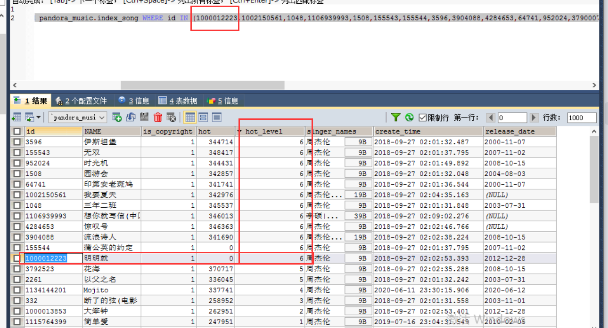
 |  |  |  | 歌曲置顶取热歌榜中的歌曲，按照在榜单中的顺序选择 | mgyy-010 | P1 | 1、系统正常，有全量数据 2、搜索接口正常 3、取前一日搜索量toP1000的歌手以及热歌榜中的歌手（pagesize=12, isSAM为100），取50个歌曲置顶（如果没有50个就按实际数量选择） |  | 1、SAM接口选择排序方式为最热，test=112，发起请求 2、查看排序结果 | 1、SAM接口选择排序方式为最热，支持由产品侧传入排序方式为最热 2、排序结果最热排序，周杰伦歌曲置顶取热歌榜中的歌曲，按照在榜单中的顺序选择，取50个歌曲置顶（如果没有50个就按实际数量选择） | V3.8.0
 |  |  |  | 歌曲置顶取热歌中（hotlevel>0或者hot>20万）按照前一日点击量倒排选取余下个数的歌曲 | mgyy-011 | P1 | 1、系统正常，有全量数据 2、搜索接口正常 3、取前一日搜索量toP1000的歌手以及热歌榜中的歌手（pagesize=12, isSAM为100），取50个歌曲置顶（如果没有50个就按实际数量选择） |  | 1、SAM接口选择排序方式为最热，test=112，发起请求 2、查看排序结果 | 1、SAM接口选择排序方式为最热，支持由产品侧传入排序方式为最热 2、排序结果最热排序，周杰伦歌曲置顶取热歌中（hotlevel>0或者hot>20万）按照前一日点击量倒排选取余下个数的歌曲，取50个歌曲置顶（如果没有50个就按实际数量选择） | V3.8.0 | 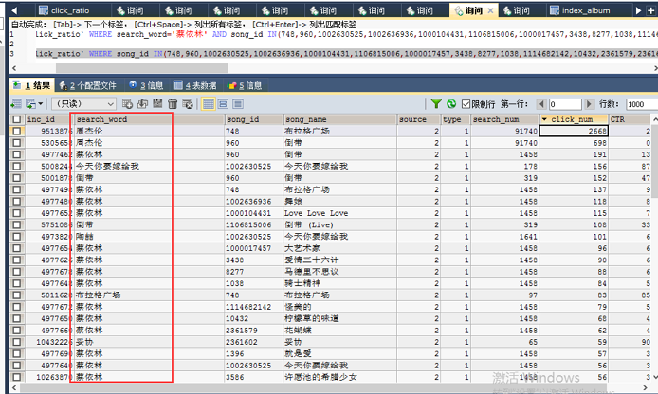
 |  |  | 默认按照“最热”排序
 |  |  |  | 默认按照“最热”排序 | mgyy-014 | P1 | 1、系统正常，有全量数据 2、搜索接口正常 |  | 1、SAM接口不选择排序方式，test=112，发起请求 2、查看排序结果 | 1、SAM接口不选择排序方式，请求成功 2、排序结果默认按照“最热”排序 | V3.8.0
 | 问题处理
 |  |  |  | 歌手tab搜索台湾组合无法搜到台湾的歌手组合问题 | mgyy-161 | P1 | 1、系统正常，有全量数据 2、搜索接口正常 | 台湾组合、欧美说唱歌手 | 1、歌手搜索接口搜索：台湾组合，发起请求 2、查看返回结果 | 1、歌手搜索接口搜索：台湾组合，请求成功 2、搜索台湾组合，语义同时识别出台湾组合的歌曲标签，以及台湾和组合的歌手标签结果，返回台湾的歌手组合 | V3.8.0
 |  |  |  | 歌手搜索优化 | mgyy-162 | P1 | 1、系统正常，有全量数据 2、搜索接口正常 |  | 1、歌手搜索接口搜索：台湾组合，发起请求 2、查看返回结果 | 1、歌手搜索接口搜索：台湾组合，请求成功 2、搜索台湾组合，语义分析出来有标签以及组合的场景，直接将标签搜索的结果台湾和组合的歌手标签结果放在最前面 | V3.8.0
 |  |  |  | 歌曲组合搜索的结果，也要根据hotLevel=6 | is_new 统一降序排 | mgyy-163 | P1 | 1、系统正常，有全量数据 2、搜索接口正常 | 红颜旧 阿兰、被风吹过夏天 金沙，被风吹过的夏天 金莎【歌曲id1115654695改is_new=1，4143816（hotlevel=0，hot=301974）、1115665954（hotlevel=6，hot=301974）、1104958977无版权）】 | 1、无维度搜索接口搜索：红颜旧 阿兰，发起请求 2、查看排序结果 | 1、无维度搜索接口搜索：红颜旧 阿兰，请求成功 2、歌曲组合搜索的结果，也要根据hotLevel=6 | is_new 统一降序排,is_new=1d的会放到抽屉外 | V3.8.0 | 可搜索接口先看单歌曲排序，然后再看组合搜索抽屉的歌曲排序
 |  |  |  | 联想提示词结果去除括号问题修改 | mgyy-164 | P1 | 1、系统正常，有全量数据 2、搜索接口正常 |  | 1、联想提示接口搜索：罗大佑 2、查看联想提示结果 | 1、联想提示接口搜索：罗大佑 2、联想提示罗大佑 光阴的故事 (电视剧《光阴的故事》片头曲)优化为罗大佑 光阴的故事 | V3.8.0
 |  |  |  | 组合搜索增加歌曲排序的条件，点击率，isNew等条件，和歌曲保持一致 | mgyy-167 | P1 | 1、系统正常，有全量数据 2、搜索接口正常 | 红颜旧 阿兰、被风吹过夏天 金沙，被风吹过的夏天 金莎【歌曲id1115654695改is_new=1，4143816（hotlevel=0，hot=301974）、1115665954（hotlevel=6，hot=301974）、1104958977无版权）】 | 1、无维度搜索接口搜索：红颜旧 阿兰，发起请求 2、查看排序结果 | 1、无维度搜索接口搜索：红颜旧 阿兰，请求成功 2、歌曲组合搜索的结果，组合搜索增加歌曲排序的条件，点击率、isNew等条件，和歌曲保持一致 | V3.8.0 | 可搜索接口先看单歌曲排序，然后再看组合搜索抽屉的歌曲排序

